2017
Model: | ST 62 AX

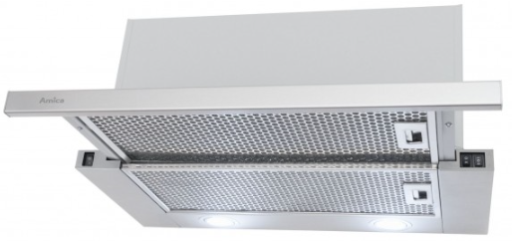
Odsavač par teleskopický
60 cm

Doporučená MOC (vč. DPH): |  | 2,390 Kč

Provozní vlastnosti:

Energetická třída: |  |  | C
Třída účinnosti dynamiky proudění: |  |  | D
Třída účinnosti osvětlení: |  |  | A
Třída účinnosti filtrace tuků: |  |  | C
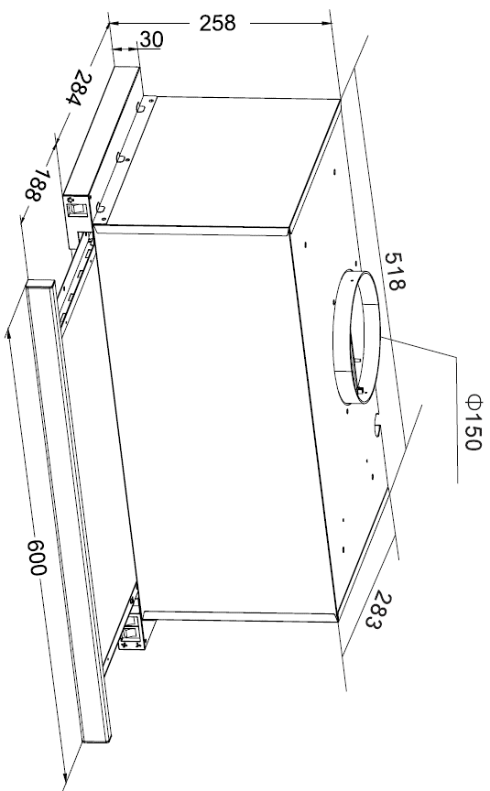
Odtah min. v běžném provozu: |  | 365 | m3/h
Odtah max. v běžném provozu: |  | 475 | m3/h

Hlučnost min. v běžném provozu: |  | 59 | dB(A)
Hlučnost max. v běžném provozu: |  | 63 | dB(A)

Funkce:

Tlačítkové ovládání výkonu
3 stupně výkonu
Osvětlení: |  | LED 2 x 4 W
 |  |  |  | Barva: | Nerez

Konstrukce:

Průměr odtahu: |  |  | 150 mm | Objednací kód: |  | 1161048
Vzdálenost od plynové varné desky: |  |  | 650 mm
Vzdálenost od elektrické varné desky: |  |  | 650 mm
Počet motorů: |  |  | 1
Hliníkový tukový filtr
Možnost recirkulace
Typ uhlíkového filtru pro recirkulaci*: |  |  | FWP 18
Počet kusů potřebných k recirkulaci: |  |  | 2
Cena filtru: |  |  | 259 Kč

*není součástí balení

